Hoja1
 | n 100x100 | numero_intentos = 2000

 |  |  |  |  |  | 125

 |  |  |  |  |  | 150

 |  |  |  |  |  | 200

 |  |  |  |  |  | 240
 |  |  |  | P = 0,999 |  | 175
 |  |  | Probabilidad p = 0,9895

 | n 100x100 | 10000 |  | 500 paracas | p=1.0

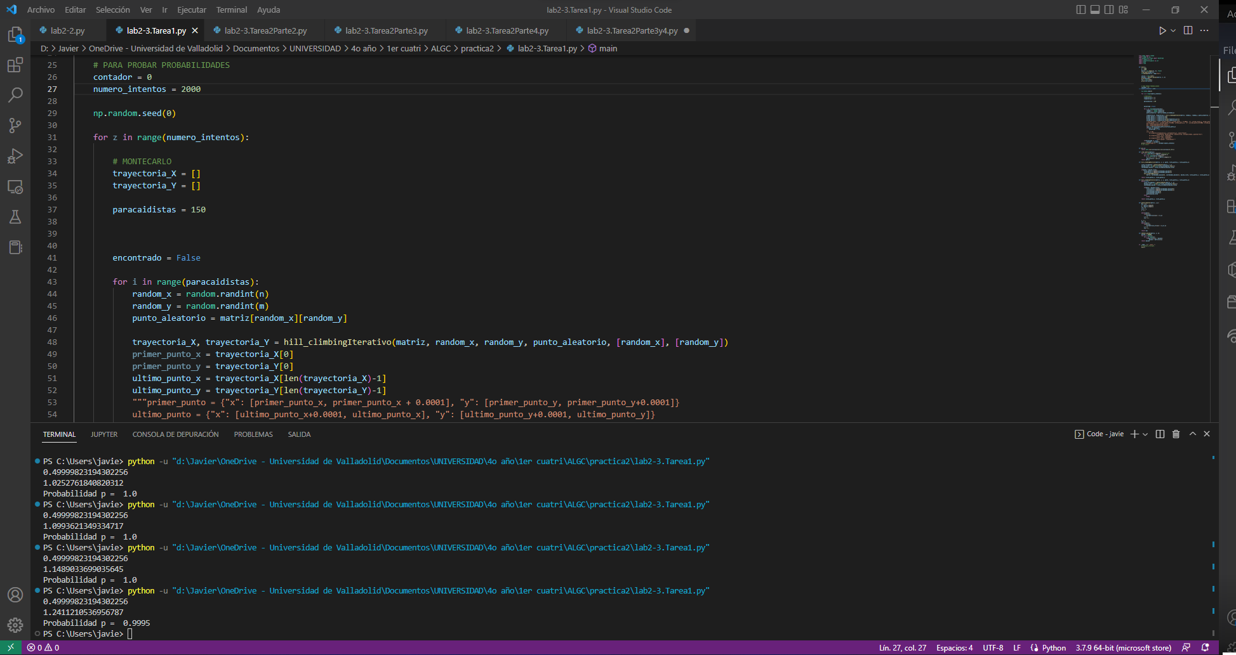

hasta 181 es 0,995 pero para 182 ya es 1.

 | con 3000 y 180 es 0,9996 182 es 1
 | con 4000 y 181 es 0,99975 182 es 1
 | con 5000 y 181 es 0,9996 182 es 1
 | con 6000 y 181 es 0,9996667 y 182 es 1
 | con 7000 y 181 es 0,999714 y 182 es 1
 | con 8000 y 181 es 0,99975
 | con 9000 y 181 es 0,99977778 y 182 es 1
 | con 10000 y 181 es 0,9998 y 182 es 1
 | con 11000 y 181 es 0,999727272 y 182 es 1
 | con 12000 y 181 es 0,999666667 y 182 es

